견적서
견 적 서
 |  |  |  |  |  | 43801
업체명 | 한글과컴퓨터 | 사업자번호 | 111-111-1111 |  | 대표자 | 한컴
소재지 | 경기도 성남시 분당구 대왕판교로 644번길 49 |  |  |  | 전화 | 031-999-9999
담당 | 이한길 | 연락처 | 010-999-9999 |  | 메일 | bakpak@abc.co.kr

단체명 | 영진무역 |  |  |  | 담당자 | 홍길동
용역명 | 2021년 상반기 워크숍 물품구매

합 계 (VAT포함) |  | 일금 칠백칠십만원정 |  |  |  | 7700000
항 목 |  | 단가 | 단위 | 개수 | 금액(원) | 비 고
단체T |  | 10000 | 개 | 400 | 4000000
천막등물품대여 |  | 3000000 | 일 | 1 | 3000000

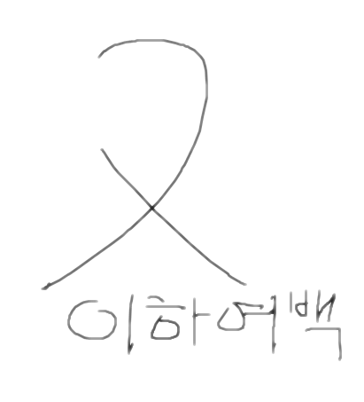
c

계 |  |  |  |  | 7000000
부가세 |  |  |  |  | 700000
총계(계+부가세) |  |  |  |  | 7700000

